Справочник
Тормозная система | 3500000.07 | 00213 | 0.75
- замена тормозной жидкости с прокачкой тормозной системы

Коробка передач в сборе - замена масла | 1700010.07 | .00208 | 0.25

Система охлаждения | 1300000.07 | .00205 | 0.6
- замена охлаждающей жидкости

Ремень привода генератора — с/у | 3701720.20 | 37011 | 0.23 | Снять установить ремень привода генератора, отреглировать натяжение

Ремень привода распределительного | 16006040.20 | 10066 | 1.1 |  | Вывернуть свечи зажигания, снять брызговик, защитную крышку привода механизма газораспределения, демпфер и ремень привода генератора, снять зубчатый ремень, установить | 1041020.20 | 0.23
вала - с/у (на автомобиле) |  |  |  |  | Защита зубчатого ремня-с/у | 100614.ZAX | 0.1
 |  |  |  |  | Зубчатый ремень -с/у | 1006040.21 | 0.25
 |  |  |  |  |  |  | 0.58

Ремень привода вспомогательных агрегатов-0/у | 1041020.21 | 10108 | 0.4 | Ослабить крепление натяжного ролика, отсоединить опору двигателя от кузова, снять и установить ремень, отрегулировать натяжение ремня

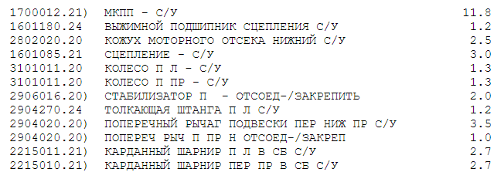
Замена сцепления в сборе |  |  | 3.42

ДИСК СЦЕПЛЕНИЯE — Замена 8975 2 3
НАЖИМН ДИСК СЦЕПЛE — Замена 8971
ВЫЖИМНОЙ ПОДШИП В СБE — Замена 8979

Амортизатор задней подвески в сборе - 2915004.20 29043 |  |  | 0.55 | Снять заднее колесо, отвернуть крепление амортизатора к кузову и к рычагам, снять амортизатор, пружину, прокладку верхнюю, шайбу подушки, буфер хода сжатия, подушки амортизатора. Промыть, проверить, установить
с/у правого амортизатора

Механизм рулевой в сборое- с/у | 300010.20 | 34001 | 1.250

89528463936

